Pengujian Manual
PT PDU : Monitoring System Realtime Data for Drill Sensors

Test Scenario ID | Test Case ID | Test Scenario | Priority | Test Case | Tipe | Pre-Condition | Test Step | Test Data | Expected Result | Actual Result | Status | Attachment
TS.Reg.001 | TS.Reg.001.001 | Check register functionality | High | User melakukan register ke dalam sistem | Positif | Sistem sudah diinstal dan dikonfigurasi dengan benar | 1. Buka halaman Register 2. Masukkan name 3. Masukkan email 4. Masukkan password 5. Masukkan confirm password 6. Masukkan nama company 7. Klik tombol "Register" | email: adminpdu@gmail.com Password : 12345678 | User berhasil registrasi dan diarahkan menuju halaman login | User berhasil registrasi dan diarahkan menuju halaman login | Pass | 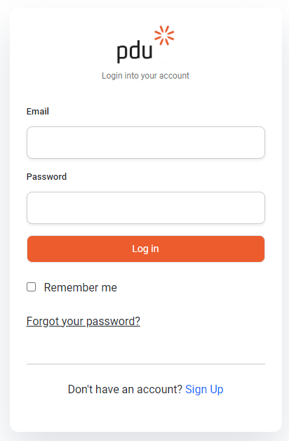
 | TS.Log.001.002 | Check register functionality | High | User melakukan register ke dalam sistem menggunakan email yang sudah dipakai register user lain sebelumnya | Negatif | - Sistem sudah diinstal dan dikonfigurasi dengan benar - Email yang akan digunakan untuk registrasi sudah terdaftar di sistem sebelumnya. | 1. Buka halaman Register 2. Masukkan name baru yang belum terdaftar. 3. Masukkan email yang sudah terdaftar di sistem sebelumnya. 4. Masukkan password yang valid 5. Masukkan confirm password 6. Masukkan nama company 7. Klik tombol "Register" | email: adminpdu@gmail.com Password : 12345678 | - Pengguna tidak boleh bisa melanjutkan proses registrasi - Sistem harus menampilkan pesan kesalahan yang jelas | - Pengguna tidak boleh bisa melanjutkan proses registrasi - Sistem harus menampilkan pesan kesalahan yang jelas | Pass | 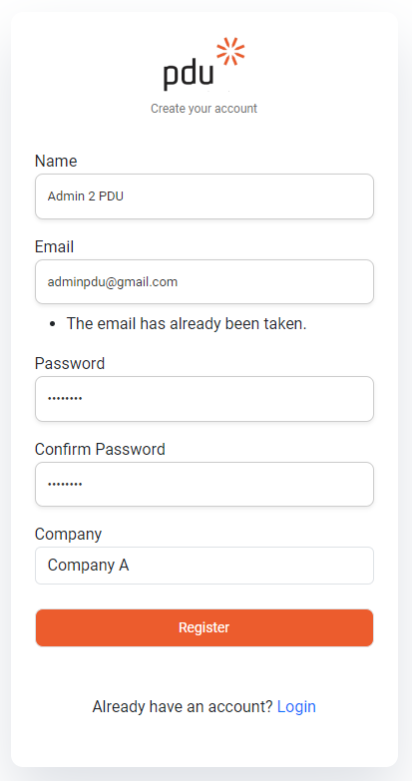
TS.Log.002 | TS.Log.002.001 | Check login functionality | High | User melakukan login ke dalam sistem menggunakan email dan password yang valid | Positif | User telah berhasil melakukan register | 1. Buka halaman Login. 2. Masukkan email. 3. Masukkan password. 4. Klik tombol "Login" | email: adminpdu@gmail.com Password : 12345678 | User berhasil login ke dalam sistem dan diarahkan ke halaman dashboard website | User berhasil login ke dalam sistem dandiarahkan ke halaman dashboard website | Pass | 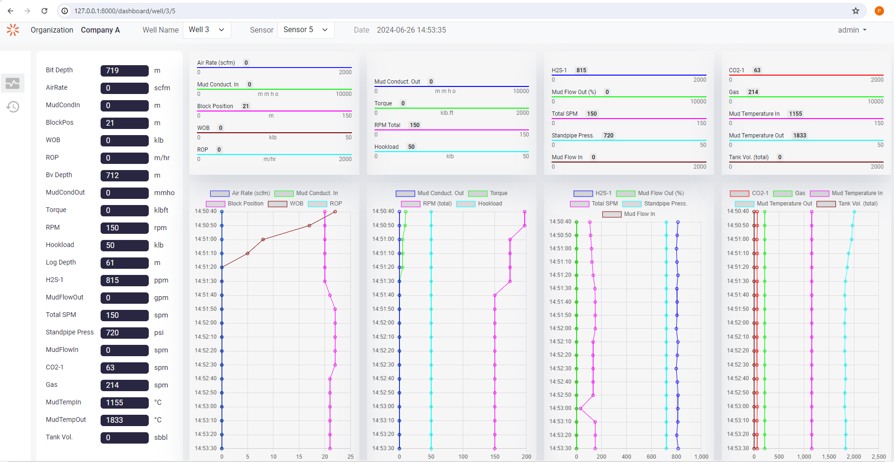
 | TS.Log.002.002 | Check login functionality | High | User login ke dalam sistem menggunakan email yang tidak valid dan belum terdaftar | Negatif | User telah berhasil melakukan register | 1. Buka halaman login. 2. Masukkan email. 3. Masukkan password. 4. Klik tombol "Login" | Username : miminpdu@gmail.com Password : 12345678 | - Sistem menampilkan pesan kesalahan these credentials do not match our records - Pengguna tidak boleh bisa melanjutkan proses login | - Sistem menampilkan pesan kesalahan these credentials do not match our records - Pengguna tidak bisa melanjutkan proses login | Pass | 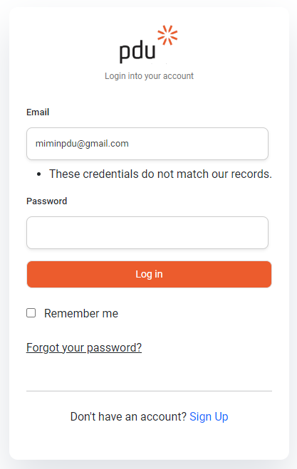
 | TS.Log.002.003 | Check login functionality | High | User login ke dalam sistem menggunakan email yang valid dan password tidak valid | Negatif | User telah berhasil melakukan register | 1. Buka halaman login. 2. Masukkan email. 3. Masukkan password. 4. Klik tombol "Login" | Username : adminpdu@gmail.com Password : mimin123 | - Sistem menampilkan pesan kesalahan these credentials do not match our records - Pengguna tidak boleh bisa melanjutkan proses login | - Sistem menampilkan pesan kesalahan these credentials do not match our records - Pengguna tidak bisa melanjutkan proses login | Pass
 | TS.Log.002.004 | Check login functionality | High | User memasukkan email yang valid dan tidak mengisi password | Negatif | User telah berhasil melakukan register | 1. Buka halaman login. 2. Masukkan email. 3. Klik tombol "Login" | Username : adminpdu@gmail.com Password : (kosong) | - Sistem harus menampilkan pesan kesalahan yaitu please fill out this field - Pengguna tidak boleh bisa melanjutkan proses login tanpa mengisi password | - Sistem harus menampilkan pesan kesalahan yaitu please fill out this field - Pengguna tidak boleh bisa melanjutkan proses login tanpa mengisi password | Pass | 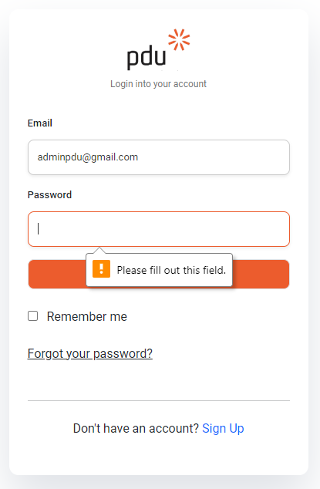
TS.Dash.003 | TS.Dash.003.001 | Check Website Dashboard functionality | High | Melihat dashboard yang menampilkan data secara real-time dari berbagai sensor atau perangkat yang terhubung | Positif | Sistem monitoring aktif dan sensor/perangkat terhubung dengan dashboard sistem | 1. Buka dashboard website 2. Pilih jenis Well 3. Pilih Sensor 4. Perhatikan grafik yang menampilkan data dan amati apakah data di-update secara realtime sesuai dengan frekuensi pengiriman data dari sensor/perangkat. | Tidak ada yang diperlukan karena menggunakan data aktual dari sensor/perangkat yang terhubung | Grafik pada dashboard menampilkan data dan data di-update secara berkala sesuai dengan frekuensi pengiriman data dari sensor/perangkat. | Grafik pada dashboard menampilkan data dan data di-update secara berkala sesuai dengan frekuensi pengiriman data dari sensor/perangkat. | Pass
TS.His.004 | TS.His.004.001 | Check history functionality | High | Melihat history data | Positif | Sistem monitoring aktif dan sensor/perangkat terhubung dengan dashboard sistem | 1. Buka dashboard website 2. Pilih jenis Well 3. Pilih sensor 4. Masukkan tanggal 5. Masukkan waktu 6. Klik tombol Search | - Well : 3 - Sensor : 5 - tanggal : 2024-06-17 - rentang waktu: 05.00 - 05.20 | - Sistem menampilkan data history sesuai dengan jenis well, sensor, tanggal, dan rentang waktu yang dimasukkan. - Data yang ditampilkan harus akurat dan relevan dengan input yang diberikan | - Sistem menampilkan data history sesuai dengan jenis well, sensor, tanggal, dan rentang waktu yang dimasukkan. - Data yang ditampilkan harus akurat dan relevan dengan input yang diberikan | Pass | 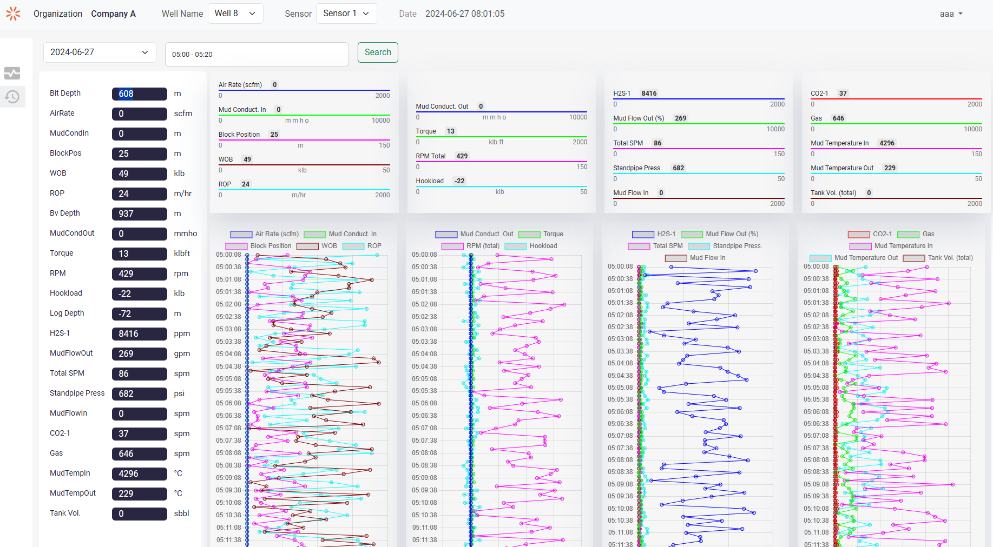
 | TS.His.004.002 | Check history functionality | Low | Melihat history data dengan tanggal yang tidak relevan | Negatif | Sistem monitoring aktif dan sensor/perangkat terhubung dengan dashboard sistem | 1. Buka dashboard website 2. Pilih jenis Well 3. Pilih sensor 4. Masukkan tanggal yang tidak relevan 5. Masukkan rentang waktu 6. Klik tombol Search | - Well : 3 - Sensor : 5 - tanggal : 2026-05-18 - rentang waktu: 05.00 - 05.20 | Dashboard tidak menampilkan data | Dashboard tidak menampilkan data | Pass | 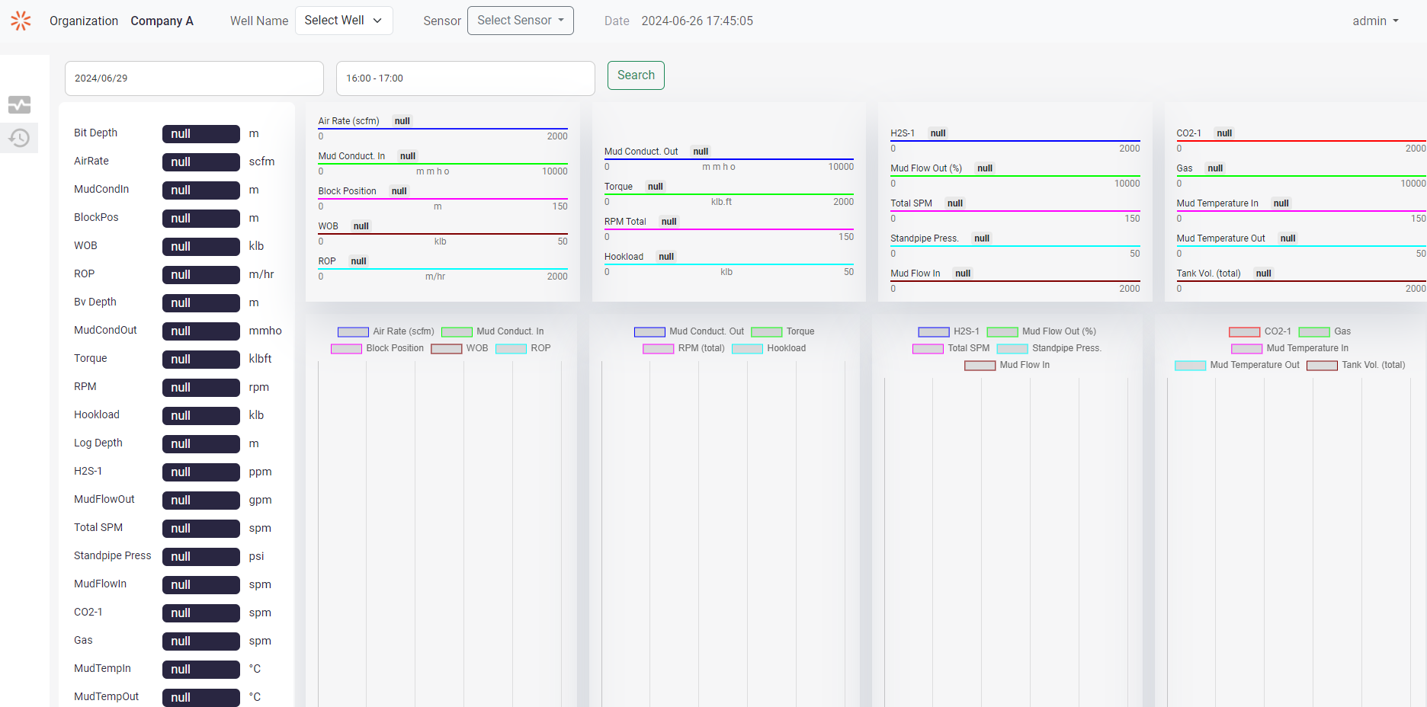
 | TS.His.004.003 | TS.His.004.003 | Low | Melihat history data dengan rentang waktu yang tidak relevan | Negatif | Sistem monitoring aktif dan sensor/perangkat terhubung dengan dashboard sistem | 1. Buka dashboard website 2. Pilih jenis Well 3. Pilih sensor 4. Masukkan tanggal 5. Masukkan rentang waktu yang tidak relevan 6. Klik tombol Search | - Well : 3 - Sensor : 5 - tanggal : 2024-06-17 - rentang waktu: 16.00 - 17.20 (tdak relevan) | Dashboard tidak menampilkan data | Dashboard tidak menampilkan data | Pass | 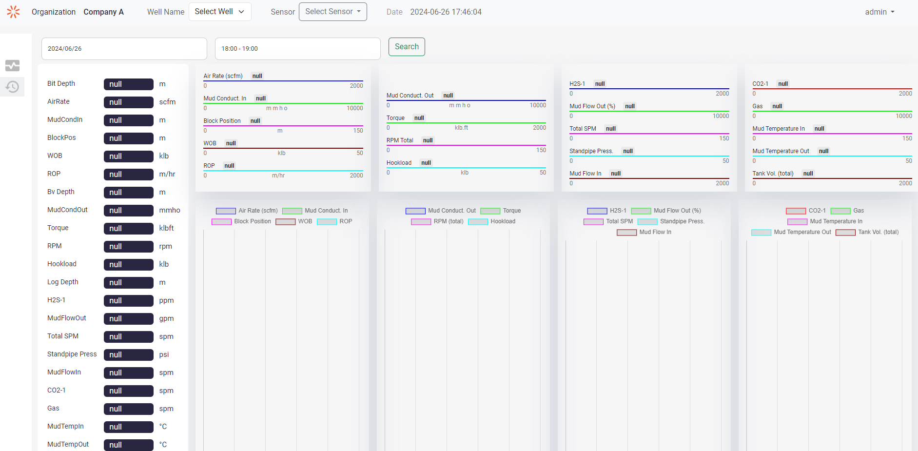

Pengujian API
PT PDU : Monitoring System Realtime Data for Drill Sensors

Test Scenario ID | Test Case ID | Test Scenario | Priority | Test Case | Tipe | Test Step | Test Data | Expected Result | Actual Result | Status | Attachment
TS.API.001 | TS.API.001.001 | Get Realtime data | High | Mengirim request GET untuk meminta data realtime sensor id tertentu | Positif | 1. Send GET request to http://127.0.0.1/pad2-pdu/api_pdu/get_drill_data_api.php?sensor_id={sensor_id} | Sensor ID yang ingin didapatkan datanya | Data realtime suatu sensor bor yang memiliki range waktu ( now - 3 menit) | [ { "id": "183943", "well_sensor_id": "4", "data_date": "2024-06-27", "data_time": "08:49:06", "bit_depth_m": "12", "scfm": "0", "mud_cond_in_mmho": "0", "block_pos_m": "0", "wob_klb": "40", "bvdepth_m": "760", "mud_cond_out_mmho": "0", "torque_klbft": "18", "rpm": "250", "hkld_klb": "21", "log_depth_m": "-62", "h2s_1_ppm": "7021", "mud_flow_outp": "346", "totspm": "16", "sp_press_psi": "753", "mud_flow_in_gpm": "0", "co2_1_perct": "68", "gas_perct": "896", "mud_temp_in_c": "4796", "mud_temp_out_c": "157", "tank_vol_tot_bbl": "0", "ropi_m_hr": "67" }, { "id": "183953", "well_sensor_id": "4", "data_date": "2024-06-27", "data_time": "08:49:16", "bit_depth_m": "514", "scfm": "0", "mud_cond_in_mmho": "0", "block_pos_m": "34", "wob_klb": "50", "bvdepth_m": "419", "mud_cond_out_mmho": "0", "torque_klbft": "4", "rpm": "418", "hkld_klb": "13", "log_depth_m": "-157", "h2s_1_ppm": "3936", "mud_flow_outp": "4", "totspm": "113", "sp_press_psi": "458", "mud_flow_in_gpm": "0", "co2_1_perct": "56", "gas_perct": "707", "mud_temp_in_c": "4646", "mud_temp_out_c": "2290", "tank_vol_tot_bbl": "1", "ropi_m_hr": "71" }, { "id": "183963", "well_sensor_id": "4", "data_date": "2024-06-27", "data_time": "08:49:26", "bit_depth_m": "702", "scfm": "0", "mud_cond_in_mmho": "0", "block_pos_m": "2", "wob_klb": "8", "bvdepth_m": "151", "mud_cond_out_mmho": "0", "torque_klbft": "17", "rpm": "65", | Pass | 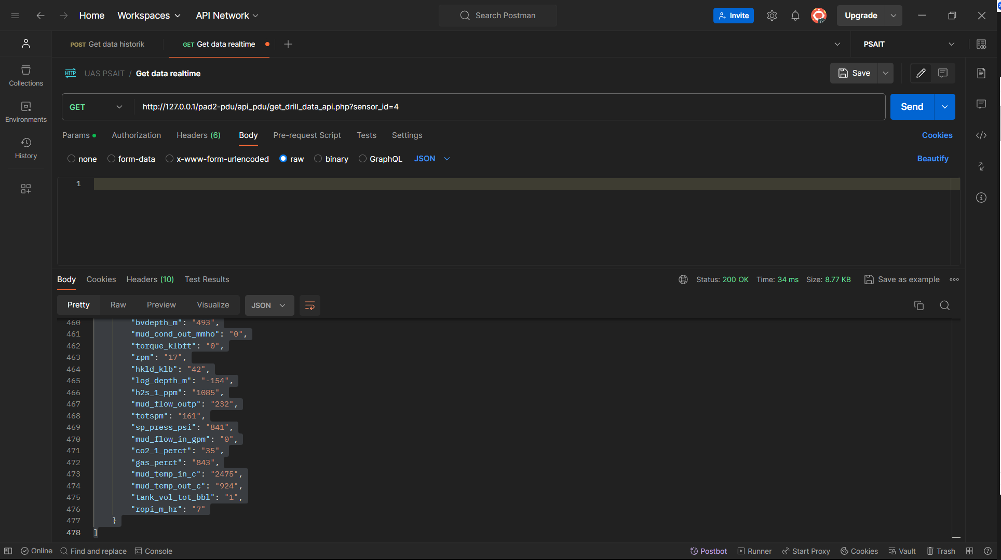
 | TS.API.001.002 | Get Historical Data | High | Mengirim request POST untuk meminta data historik sensor tertentu | Positif | 1. Send POST request to http://127.0.0.1/pad2-pdu/api_pdu/get_drill_data_api.php with body of { "sensor_id", "date", "timeUpper", "timeLower", } | { "sensor_id": "4", "date": "2022-07-12", "timeUpper": "12:13:00", "timeLower": "12:10:00" } | Data historik suatu sensor bor id dengan range waktu yang di dalam request body | [ { "id": "170823", "well_sensor_id": "4", "data_date": "2024-06-27", "data_time": "05:10:00", "bit_depth_m": "612", "scfm": "0", "mud_cond_in_mmho": "0", "block_pos_m": "18", "wob_klb": "6", "bvdepth_m": "122", "mud_cond_out_mmho": "0", "torque_klbft": "18", "rpm": "439", "hkld_klb": "52", "log_depth_m": "-100", "h2s_1_ppm": "2062", "mud_flow_outp": "28", "totspm": "140", "sp_press_psi": "442", "mud_flow_in_gpm": "0", "co2_1_perct": "56", "gas_perct": "703", "mud_temp_in_c": "4888", "mud_temp_out_c": "1648", "tank_vol_tot_bbl": "0", "ropi_m_hr": "22" }, { "id": "170833", "well_sensor_id": "4", "data_date": "2024-06-27", "data_time": "05:10:10", "bit_depth_m": "844", "scfm": "0", "mud_cond_in_mmho": "0", "block_pos_m": "4", "wob_klb": "56", "bvdepth_m": "406", "mud_cond_out_mmho": "0", "torque_klbft": "13", "rpm": "281", "hkld_klb": "-37", "log_depth_m": "-155", "h2s_1_ppm": "9134", "mud_flow_outp": "322", "totspm": "52", "sp_press_psi": "342", "mud_flow_in_gpm": "0", "co2_1_perct": "106", "gas_perct": "446", "mud_temp_in_c": "3594", "mud_temp_out_c": "451", "tank_vol_tot_bbl": "1", "ropi_m_hr": "74" }, { "id": "170843", "well_sensor_id": "4", "data_date": "2024-06-27", "data_time": "05:10:20", "bit_depth_m": "763", "scfm": "0", "mud_cond_in_mmho": "0", "block_pos_m": "20", "wob_klb": "72", "bvdepth_m": "17", "mud_cond_out_mmho": "0", "torque_klbft": "7", "rpm": "484" | Pass | 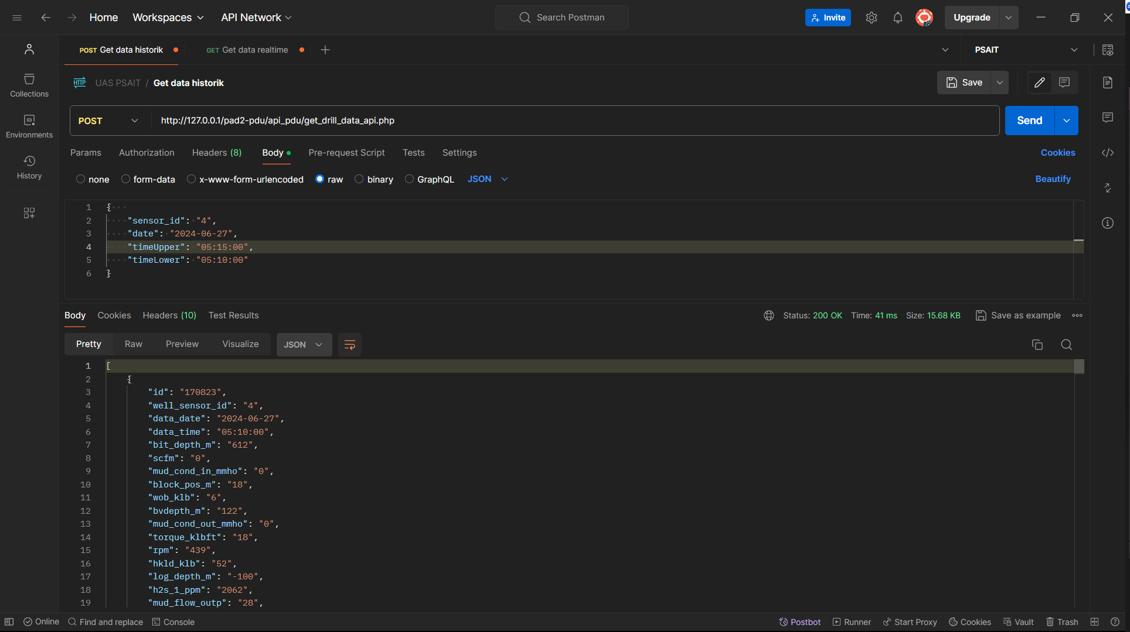
TS API.002 | TS.API.002.001 | Get Data from External API | High | Mengirim request get / menjalankan kode PHP dengan CRON | Positif | * * * * * /usr/bin/php8.3 ~/docker-compose-lamp/www/pad2-pdu/api_pdu/get_externalapi_to_internaldb.php >> ~/docker-compose-lamp/www/pad2-pdu/api_pdu/logfile.log 2>&1 * * * * * (sleep 10; /usr/bin/php8.3 ~/docker-compose-lamp/www/pad2-pdu/api_pdu/get_externalapi_to_internaldb.php >> ~/docker-compose-lamp/www/pad2-pdu/api_pdu/logfile.log 2>&1) * * * * * (sleep 20; /usr/bin/php8.3 ~/docker-compose-lamp/www/pad2-pdu/api_pdu/get_externalapi_to_internaldb.php >> ~/docker-compose-lamp/www/pad2-pdu/api_pdu/logfile.log 2>&1) * * * * * (sleep 30; /usr/bin/php8.3 ~/docker-compose-lamp/www/pad2-pdu/api_pdu/get_externalapi_to_internaldb.php >> ~/docker-compose-lamp/www/pad2-pdu/api_pdu/logfile.log 2>&1) * * * * * (sleep 40; /usr/bin/php8.3 ~/docker-compose-lamp/www/pad2-pdu/api_pdu/get_externalapi_to_internaldb.php >> ~/docker-compose-lamp/www/pad2-pdu/api_pdu/logfile.log 2>&1) * * * * * (sleep 50; /usr/bin/php8.3 ~/docker-compose-lamp/www/pad2-pdu/api_pdu/get_externalapi_to_internaldb.php >> ~/docker-compose-lamp/www/pad2-pdu/api_pdu/logfile.log 2>&1) | - | Data berhasil dimasukkan kepada database internal | success on adding data 2024-06-27:09:18:31 well_sensor_id: 1 success on adding data 2024-06-27:09:18:31 well_sensor_id: 2 success on adding data 2024-06-27:09:18:31 well_sensor_id: 3 success on adding data 2024-06-27:09:18:31 well_sensor_id: 4 success on adding data 2024-06-27:09:18:31 well_sensor_id: 5 success on adding data 2024-06-27:09:18:31 well_sensor_id: 6 success on adding data 2024-06-27:09:18:31 well_sensor_id: 7 success on adding data 2024-06-27:09:18:31 well_sensor_id: 8 success on adding data 2024-06-27:09:18:31 well_sensor_id: 9 success on adding data 2024-06-27:09:18:31 well_sensor_id: 10 | Pass
TS API.003 | TS.Log.003.001 | Generate Data dummy untuk dashboard | High | Menjalankan Container datagenerator serta fastapi | Positif | 1. Menjalankan kedua container tersebut dalam docker desktop/ WSL | - | Terdapat log di dalam container datagenerator bahwa berhasil memasukkan data, serta rquest code 200 pada externalAPi ketika request berhasil di proses | 2024-06-27 09:27:32 INFO: 172.25.0.1:47958 - "POST /drill_data/ HTTP/1.1" 200 OK 2024-06-27 09:27:41 INFO: 172.25.0.1:47232 - "POST /drill_data/ HTTP/1.1" 200 OK 2024-06-27 09:10:50 Data inserted successfully at 2024-06-27 02:10:30.213782 2024-06-27 09:10:50 Data inserted successfully at 2024-06-27 02:10:40.234305 | Pass | 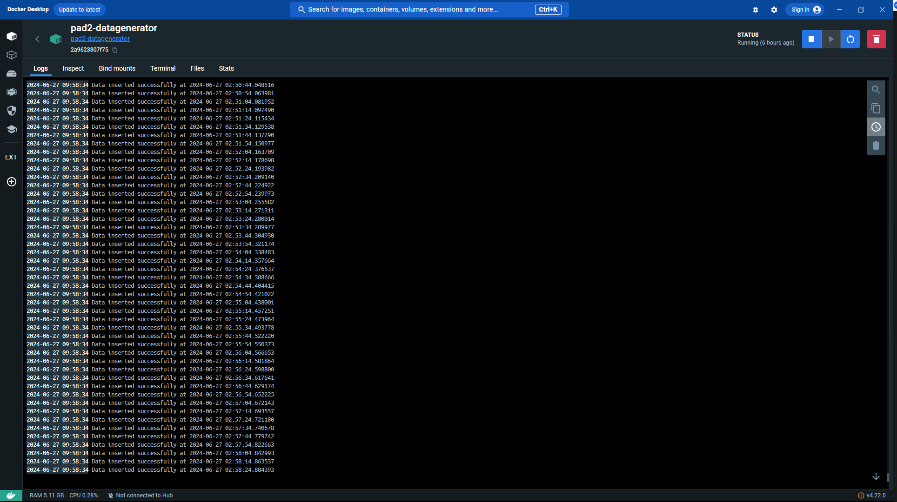

Bug Test
PT PDU : Monitoring System Realtime Data for Drill Sensors

Defect ID | Test Case ID |  |  |  | Bug description |  |  | Priority | Severity | Status | Attachment
 |  | Feature | Title | Test Data | Steps to Reproduce | Expected Results | Actual Results
Def-001 | TS.Dash.003.001 | Dashboard Real Time | Data tertunda satu siklus untuk pembaruan data real time | Data yang di-generate secara otomatis. | 1) Jalankan fungsi untuk meng-generate data secara otomatis. 2) Login untuk mengakses dashboard 3) Periksa hasil data yang dihasilkan dan bandingkan dengan data yang diharapkan dalam pembaruan data realtime 4) Amati keterlambatan siklus dalam pembaruan data. | Data yang di-generate secara otomatis harus sesuai dengan pembaruan real time tanpa keterlambatan siklus. | Data yang di-generate secara otomatis tertunda satu siklus dalam pembaruan real time. Data yang dihasilkan pada siklus saat ini sebenarnya mencerminkan kondisi pada siklus sebelumnya, sehingga tidak mencerminkan kondisi real time dengan tepat | High | High | Open | 